상품제안서
[보틀로만] TB 트로이 뉴 핸디 텀블러 550ml | 상품코드: F02183

 |  |  |  |  |  |  | 02-412-0044 | www.easy1.co.kr
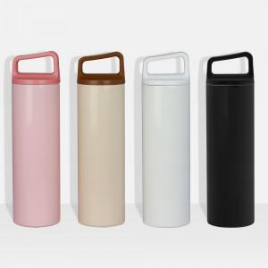

【상세/제작정보】 | ★인쇄범위에 따라 금액이 상이하기에 번거로움이 있으시더라도 시안과 함께 별도문의 부탁드립니다.

【인쇄/포장옵션】 | 실크 / 포장지포장

【공급단가】 | 수량 | 100~ | 300~ | 500~ | 1,000~ | 3,000~
*VAT별도 | 단가 | 7,150원 | 7,040원 | 6,870원 | 6,600원 | 6,320원

【상품 URL】 | http://www.easy1.co.kr/src/goods_detail.php?gdno=2183

